自然
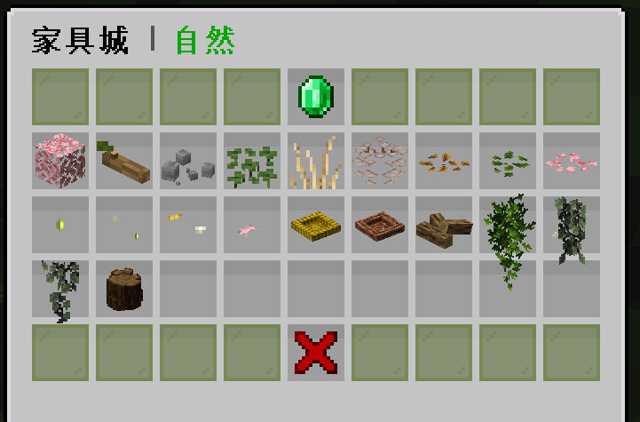
物品 | 价值(X个钻石) | 溢价 | 出售价格 | 回收价格 | 钻石价格(diamond) | 溢价倍率(times) | 回收倍率(huishou)
樱花树叶 | 0.4 | 0.8 | 200 | 100 | 250 | 2 | 0.5
树枝 | 0.2 | 0.4 | 100 | 50
石子 | 0.2 | 0.4 | 100 | 50
三叶草 | 0.2 | 0.4 | 100 | 50
沙滩草 | 0.2 | 0.4 | 100 | 50
寄生真菌 | 0.2 | 0.4 | 100 | 50
落叶金 | 0.2 | 0.4 | 100 | 50
落叶绿 | 0.2 | 0.4 | 100 | 50
落樱 | 0.2 | 0.4 | 100 | 50
萤火虫 | 0.4 | 0.8 | 200 | 100
萤火虫 | 0.4 | 0.8 | 200 | 100
蝴蝶 | 0.4 | 0.8 | 200 | 100
蝴蝶染色 | 0.6 | 1.2 | 300 | 150
干草窝 | 0.4 | 0.8 | 200 | 100
鸟窝 | 0.4 | 0.8 | 200 | 100
堆放的柴 | 0.4 | 0.8 | 200 | 100
悬挂植物 | 0.4 | 0.8 | 200 | 100
悬挂植物 | 0.4 | 0.8 | 200 | 100
悬挂植物 | 0.4 | 0.8 | 200 | 100
树桩 | 0.6 | 1.2 | 300 | 150
 |  |  | 0 | 0

交通
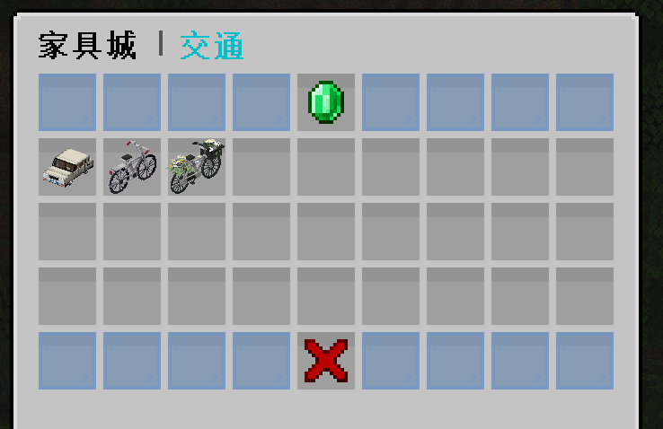
物品 | 价值(X个钻石) | 溢价 | 出售价格 | 回收价格 | 钻石价格(diamond) | 溢价倍率(times) | 回收倍率(huishou)
汽车(可染色)(可驾驶) | 160 | 320 | 80000 | 40000 | 250 | 2 | 0.5
自行车(可染色)(可驾驶) | 40 | 80 | 20000 | 10000
自行车(花篮)(可染色)(可驾驶) | 44 | 88 | 22000 | 11000
 |  | 0 | 0 | 0
 |  | 0 | 0 | 0
 |  | 0 | 0 | 0
 |  | 0 | 0 | 0
 |  | 0 | 0 | 0
 |  | 0 | 0 | 0
 |  | 0 | 0 | 0
 |  | 0 | 0 | 0
 |  | 0 | 0 | 0
 |  | 0 | 0 | 0
 |  | 0 | 0 | 0
 |  | 0 | 0 | 0
 |  | 0 | 0 | 0
 |  | 0 | 0 | 0
 |  | 0 | 0 | 0
 |  | 0 | 0 | 0
 |  | 0 | 0 | 0
 |  |  | 0 | 0

集市
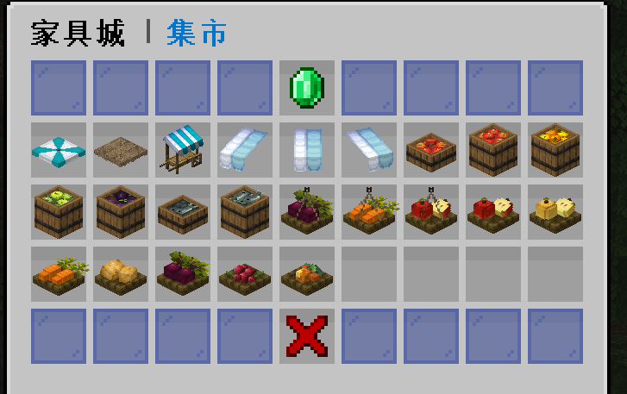
物品 | 价值(X个钻石) | 溢价 | 出售价格 | 回收价格 | 钻石价格(diamond) | 溢价倍率(times) | 回收倍率(huishou)
遮阳伞 | 2.4 | 4.8 | 1200 | 600 | 250 | 2 | 0.5
草遮阳伞 | 2 | 4 | 1000 | 500
摊位推车 | 4 | 8 | 2000 | 1000
棚子左 | 0.6 | 1.2 | 300 | 150
棚子中 | 0.6 | 1.2 | 300 | 150
棚子右 | 0.6 | 1.2 | 300 | 150
半桶苹果 | 0.6 | 1.2 | 300 | 150
一桶苹果 | 1 | 2 | 500 | 250
橘子桶 | 1 | 2 | 500 | 250
青苹果桶 | 1 | 2 | 500 | 250
茄子桶 | 1 | 2 | 500 | 250
半桶鱼 | 0.6 | 1.2 | 300 | 150
一桶鱼 | 1 | 2 | 500 | 250
悬挂甜菜 | 0.8 | 1.6 | 400 | 200
悬挂萝卜 | 0.8 | 1.6 | 400 | 200
悬挂苹果 | 0.8 | 1.6 | 400 | 200
一篮苹果 | 0.8 | 1.6 | 400 | 200
一篮金苹果 | 0.8 | 1.6 | 400 | 200
一篮萝卜 | 0.8 | 1.6 | 400 | 200
一篮土豆 | 0.8 | 1.6 | 400 | 200
一篮甜菜根 | 0.8 | 1.6 | 400 | 200
一篮甜浆果 | 0.8 | 1.6 | 400 | 200
一篮发光浆果 | 0.8 | 1.6 | 400 | 200
 | 0.8 | 1.6 | 400 | 200

超市
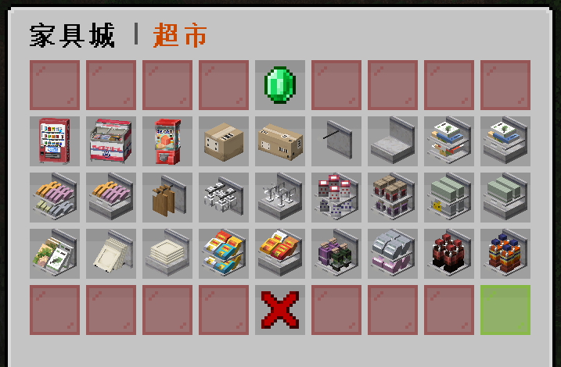
物品 | 价值(X个钻石) | 溢价 | 出售价格 | 回收价格 | 钻石价格(diamond) | 溢价倍率(times) | 回收倍率(huishou)
饮料机 | 8 | 16 | 4000 | 2000 | 250 | 2 | 0.5
冰淇淋柜 | 6 | 12 | 3000 | 1500
扭蛋机 | 4 | 8 | 2000 | 1000
纸箱 | 0.6 | 1.2 | 300 | 150
大纸箱 | 0.8 | 1.6 | 400 | 200
货架(空) | 0.6 | 1.2 | 300 | 150
货架 | 1 | 2 | 500 | 250
 |  | 0 | 0 | 0
 |  | 0 | 0 | 0
 |  | 0 | 0 | 0
 |  | 0 | 0 | 0
 |  | 0 | 0 | 0
 |  | 0 | 0 | 0
 |  | 0 | 0 | 0
 |  | 0 | 0 | 0
 |  | 0 | 0 | 0
 |  | 0 | 0 | 0
 |  | 0 | 0 | 0
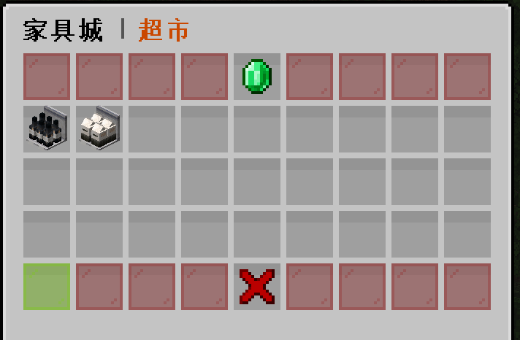
 |  | 0 | 0 | 0
 |  | 0 | 0 | 0
 |  | 0 | 0 | 0

书房
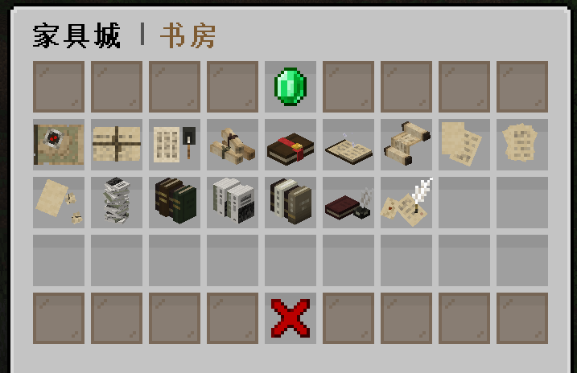
物品 | 价值(X个钻石) | 溢价 | 出售价格 | 回收价格 | 钻石价格(diamond) | 溢价倍率(times) | 回收倍率(huishou)
指南针和藏宝图 | 1 | 2 | 500 | 250 | 250 | 2 | 0.5
捆好的纸 | 0.6 | 1.2 | 300 | 150
纸和毛笔 | 0.8 | 1.6 | 400 | 200
卷轴 | 1 | 2 | 500 | 250
附魔书 | 1 | 2 | 500 | 250
打开的附魔书 | 1 | 2 | 500 | 250
滑落的卷轴 | 1 | 2 | 500 | 250
两张纸 | 0.4 | 0.8 | 200 | 100
一堆纸 | 0.4 | 0.8 | 200 | 100
纸与废纸团 | 0.4 | 0.8 | 200 | 100
一堆书 | 1 | 2 | 500 | 250
靠墙的书 | 1 | 2 | 500 | 250
靠墙的书 | 1 | 2 | 500 | 250
靠墙的书 | 1 | 2 | 500 | 250
书与笔 | 1 | 2 | 500 | 250
纸与笔 | 0.8 | 1.6 | 400 | 200
 |  | 0 | 0 | 0
 |  | 0 | 0 | 0
 |  | 0 | 0 | 0
 |  | 0 | 0 | 0
 |  | 0 | 0 | 0

浴室
物品 | 价值(X个钻石) | 溢价 | 出售价格 | 回收价格 | 钻石价格(diamond) | 溢价倍率(times) | 回收倍率(huishou)
马桶(可开关) | 2.4 | 4.8 | 1200 | 600 | 250 | 2 | 0.5
马桶橛子 | 0.8 | 1.6 | 400 | 200
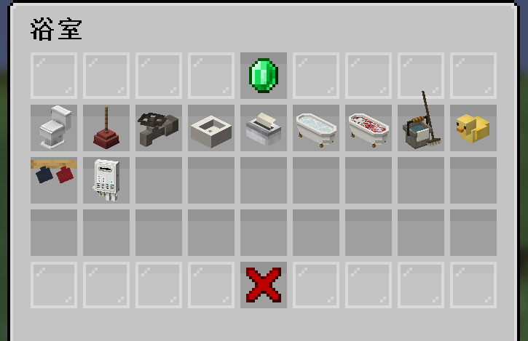
水龙头(可开关) | 0.8 | 1.6 | 400 | 200
水槽 | 0.8 | 1.6 | 400 | 200
抽纸盒 | 0.6 | 1.2 | 300 | 150
浴缸(温水) | 2 | 4 | 1000 | 500
浴缸(花瓣) | 2 | 4 | 1000 | 500
拖把和水桶 | 1 | 2 | 500 | 250
小黄鸭 | 1 | 2 | 500 | 250
悬挂杯子 | 0.8 | 1.6 | 400 | 200
热水器 | 2 | 4 | 1000 | 500
 |  | 0 | 0 | 0
 |  | 0 | 0 | 0
 |  | 0 | 0 | 0
 |  | 0 | 0 | 0
 |  | 0 | 0 | 0
 |  | 0 | 0 | 0
 |  | 0 | 0 | 0
 |  | 0 | 0 | 0
 |  | 0 | 0 | 0
 |  |  | 0 | 0

卧室
物品 | 价值(X个钻石) | 溢价 | 出售价格 | 回收价格 | 钻石价格(diamond) | 溢价倍率(times) | 回收倍率(huishou)
衣架 | 1.4 | 2.8 | 700 | 350 | 250 | 2 | 0.5
衣架 | 1.4 | 2.8 | 700 | 350
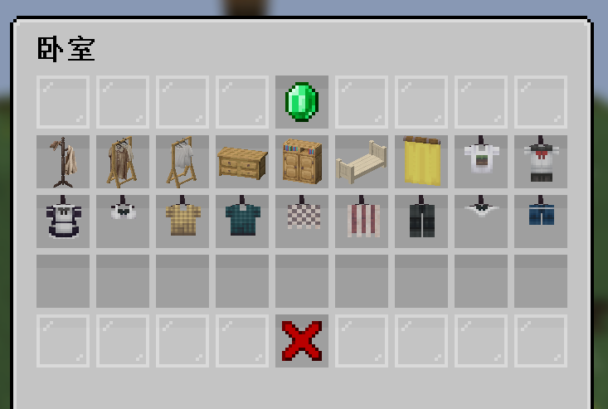
衣架 | 1.4 | 2.8 | 700 | 350
大橱柜 | 2 | 4 | 1000 | 500
衣柜 | 2 | 4 | 1000 | 500
床架(染色) | 1 | 2 | 500 | 250
窗帘 | 0.8 | 1.6 | 400 | 200
草方块T恤 | 0.8 | 1.6 | 400 | 200
水手服 | 0.8 | 1.6 | 400 | 200
女仆装 | 0.8 | 1.6 | 400 | 200
内衣 | 0.8 | 1.6 | 400 | 200
黄格子衬衫 | 0.8 | 1.6 | 400 | 200
绿格子衬衫 | 0.8 | 1.6 | 400 | 200
短毛巾 | 0.8 | 1.6 | 400 | 200
长毛巾 | 0.8 | 1.6 | 400 | 200
长裤 | 0.8 | 1.6 | 400 | 200
内裤 | 0.8 | 1.6 | 400 | 200
短裤 | 0.8 | 1.6 | 400 | 200
 |  | 0 | 0 | 0
 |  | 0 | 0 | 0
 |  |  | 0 | 0

厨房
物品 | 价值(X个钻石) | 溢价 | 出售价格 | 回收价格 | 钻石价格(diamond) | 溢价倍率(times) | 回收倍率(huishou)
高压锅 | 1.2 | 2.4 | 600 | 300 | 250 | 2 | 0.5
烹饪锅 | 1 | 2 | 500 | 250
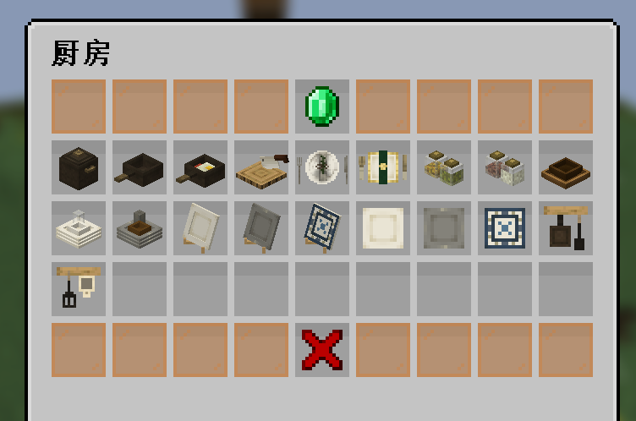
烹饪锅(鸡蛋香肠) | 1.2 | 2.4 | 600 | 300
砧板 | 1.2 | 2.4 | 600 | 300
刀叉(银) | 0.8 | 1.6 | 400 | 200
刀叉(金) | 0.8 | 1.6 | 400 | 200
调料瓶 | 0.6 | 1.2 | 300 | 150
调料瓶 | 0.6 | 1.2 | 300 | 150
碗 | 0.6 | 1.2 | 300 | 150
盘子与碗白 | 0.8 | 1.6 | 400 | 200
盘子与碗灰 | 0.8 | 1.6 | 400 | 200
盘子白 | 0.8 | 1.6 | 400 | 200
盘子灰 | 0.8 | 1.6 | 400 | 200
盘子图案 | 0.8 | 1.6 | 400 | 200
盘子白 | 0.8 | 1.6 | 400 | 200
盘子灰 | 0.8 | 1.6 | 400 | 200
盘子图案 | 0.8 | 1.6 | 400 | 200
悬挂厨具 | 0.8 | 1.6 | 400 | 200
悬挂厨具 | 0.8 | 1.6 | 400 | 200
 |  | 0 | 0 | 0
 |  |  | 0 | 0

室外
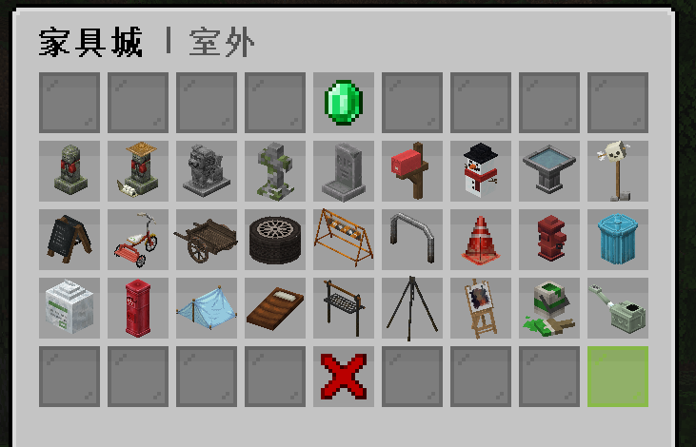
物品 | 价值(X个钻石) | 溢价 | 出售价格 | 回收价格 | 钻石价格(diamond) | 溢价倍率(times) | 回收倍率(huishou)
地藏像 | 1 | 2 | 500 | 250 | 250 | 2 | 0.5
地藏像 | 1 | 2 | 500 | 250
石狮子 | 1 | 2 | 500 | 250
墓碑 | 1 | 2 | 500 | 250
墓碑 | 1 | 2 | 500 | 250
邮箱 | 1.8 | 3.6 | 900 | 450
雪人 | 1 | 2 | 500 | 250
小鸟池 | 1 | 2 | 500 | 250
骷髅头 | 1 | 2 | 500 | 250
菜单 | 1.2 | 2.4 | 600 | 300
三轮车 | 1.6 | 3.2 | 800 | 400
手推车 | 1.6 | 3.2 | 800 | 400
轮胎 | 1 | 2 | 500 | 250
路障 | 1 | 2 | 500 | 250
公园路障 | 1 | 2 | 500 | 250
红色路锥 | 1 | 2 | 500 | 250
消防栓 | 1 | 2 | 500 | 250
垃圾桶 | 2 | 4 | 1000 | 500
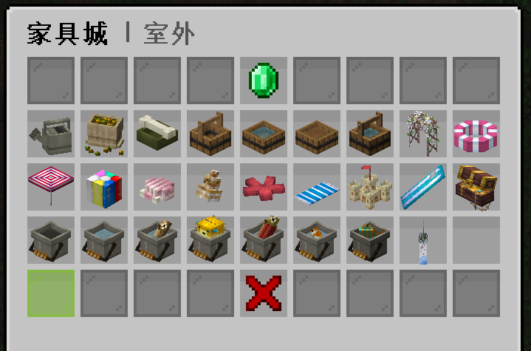
一袋垃圾 | 0.6 | 1.2 | 300 | 150
红色邮筒 | 2 | 4 | 1000 | 500
野营帐篷染色 | 2.4 | 4.8 | 1200 | 600
睡袋染色 | 2.4 | 4.8 | 1200 | 600
烧烤架(可放肉) | 2 | 4 | 1000 | 500
支架(可放锅) | 2 | 4 | 1000 | 500
画板 | 2 | 4 | 1000 | 500
颜料桶 | 1 | 2 | 500 | 250
洒水壶(染色) | 1 | 2 | 500 | 250
 |  |  | 0 | 0
金属水壶 | 1 | 2 | 500 | 250
种子袋子 | 1 | 2 | 500 | 250
狗狗碗 | 1 | 2 | 500 | 250
打水的桶 | 0.6 | 1.2 | 300 | 150
一盆清水 | 0.6 | 1.2 | 300 | 150
一盆泥水 | 0.6 | 1.2 | 300 | 150
打好水了的桶 | 0.6 | 1.2 | 300 | 150
花拱(可染色，比较大) | 4 | 8 | 2000 | 1000
救生圈 | 1 | 2 | 500 | 250
沙滩伞 | 2 | 4 | 1000 | 500
沙滩排球 | 1 | 2 | 500 | 250
沙滩草 | 0.2 | 0.4 | 100 | 50
贝壳 | 0.2 | 0.4 | 100 | 50
螺 | 0.2 | 0.4 | 100 | 50
海星 | 0.3 | 0.6 | 150 | 75
沙滩毛巾 | 0.6 | 1.2 | 300 | 150
沙堡 | 1.4 | 2.8 | 700 | 350
冲浪板 | 1.4 | 2.8 | 700 | 350
海盗箱 | 1.4 | 2.8 | 700 | 350
桶 | 1 | 2 | 500 | 250
水桶 | 1 | 2 | 500 | 250
鳕鱼桶 | 1 | 2 | 500 | 250
河豚桶 | 1 | 2 | 500 | 250
鲑鱼桶 | 1 | 2 | 500 | 250
热带鱼桶 | 1 | 2 | 500 | 250
热带鱼桶 | 1 | 2 | 500 | 250
风铃 | 0.8 | 1.6 | 400 | 200
 | 0.6 | 1.2 | 300 | 150
 |  | 0 | 0 | 0
 |  | 0 | 0 | 0
 |  | 0 | 0 | 0
 |  | 0 | 0 | 0
 |  | 0 | 0 | 0
 |  | 0 | 0 | 0
 |  | 0 | 0 | 0
 |  | 0 | 0 | 0
 |  | 0 | 0 | 0
 |  | 0 | 0 | 0
 |  | 0 | 0 | 0
 |  | 0 | 0 | 0
 |  | 0 | 0 | 0
 |  | 0 | 0 | 0
 |  | 0 | 0 | 0
 |  | 0 | 0 | 0
 |  | 0 | 0 | 0
 |  | 0 | 0 | 0
 |  | 0 | 0 | 0
 |  | 0 | 0 | 0
 |  | 0 | 0 | 0
 |  | 0 | 0 | 0
 |  | 0 | 0 | 0
 |  | 0 | 0 | 0
 |  | 0 | 0 | 0
 |  | 0 | 0 | 0
 |  | 0 | 0 | 0
 |  | 0 | 0 | 0
 |  | 0 | 0 | 0
 |  | 0 | 0 | 0
 |  | 0 | 0 | 0
 |  | 0 | 0 | 0
 |  | 0 | 0 | 0
 |  | 0 | 0 | 0
 |  | 0 | 0 | 0
 |  | 0 | 0 | 0
 |  | 0 | 0 | 0
 |  | 0 | 0 | 0
 |  | 0 | 0 | 0
 |  | 0 | 0 | 0
 |  | 0 | 0 | 0
 |  | 0 | 0 | 0
 |  | 0 | 0 | 0
 |  | 0 | 0 | 0
 |  | 0 | 0 | 0
 |  | 0 | 0 | 0
 |  | 0 | 0 | 0
 |  | 0 | 0 | 0
 |  | 0 | 0 | 0
 |  | 0 | 0 | 0
 |  | 0 | 0 | 0
 |  | 0 | 0 | 0
 |  | 0 | 0 | 0
 |  | 0 | 0 | 0
 |  | 0 |  | 0
 |  | 0 |  | 0
 |  | 0 |  | 0
 |  | 0 |  | 0
 |  | 0 |  | 0
 |  | 0 |  | 0
 |  | 0 |  | 0
 |  | 0 |  | 0
 |  | 0 |  | 0
 |  | 0 |  | 0
 |  | 0 |  | 0
 |  | 0 |  | 0
 |  | 0 |  | 0
 |  | 0 |  | 0
 |  | 0 |  | 0
 |  | 0 |  | 0
 |  | 0 |  | 0
 |  | 0 |  | 0
 |  | 0 |  | 0
 |  | 0 |  | 0
 |  | 0 |  | 0
 |  | 0 |  | 0
 |  | 0 |  | 0
 |  | 0 |  | 0
 |  | 0 |  | 0
 |  | 0 |  | 0
 |  | 0 |  | 0
 |  | 0 |  | 0
 |  | 0 |  | 0
 |  | 0 |  | 0
 |  | 0 |  | 0
 |  | 0 |  | 0
 |  | 0 |  | 0
 |  | 0 |  | 0
 |  | 0 |  | 0
 |  | 0 |  | 0
 |  | 0 |  | 0
 |  | 0 |  | 0
 |  | 0 |  | 0
 |  | 0 |  | 0
 |  | 0 |  | 0
 |  | 0 |  | 0
 |  | 0 |  | 0
 |  | 0 |  | 0
 |  | 0 |  | 0
 |  | 0 |  | 0
 |  | 0 |  | 0
 |  | 0 |  | 0
 |  | 0 |  | 0
 |  | 0 |  | 0
 |  | 0 |  | 0
 |  | 0 |  | 0
 |  | 0 |  | 0
 |  | 0 |  | 0
 |  | 0
 |  | 0
 |  | 0
 |  | 0
 |  | 0
 |  | 0
 |  | 0
 |  | 0
 |  | 0
 |  | 0
 |  | 0
 |  | 0
 |  | 0
 |  | 0
 |  | 0
 |  | 0

室内
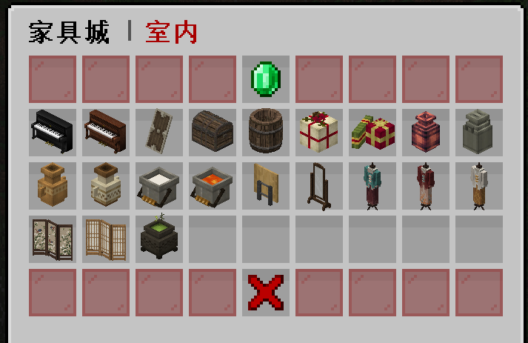
物品 | 价值(X个钻石) | 溢价 | 出售价格 | 回收价格 | 钻石价格(diamond) | 溢价倍率(times) | 回收倍率(huishou)
黑色钢琴 | 4 | 8 | 2000 | 1000 | 250 | 2 | 0.5
古董钢琴 | 4 | 8 | 2000 | 1000
盾牌 | 1 | 2 | 500 | 250
大箱子 | 1 | 2 | 500 | 250
酒桶 | 1 | 2 | 500 | 250
礼物 | 1.2 | 2.4 | 600 | 300
礼物 | 1.2 | 2.4 | 600 | 300
罐子 | 1 | 2 | 500 | 250
罐子 | 1 | 2 | 500 | 250
罐子 | 1 | 2 | 500 | 250
罐子 | 1 | 2 | 500 | 250
牛奶桶 | 1 | 2 | 500 | 250
岩浆桶 | 1 | 2 | 500 | 250
收纳起来的桌子 | 0.6 | 1.2 | 300 | 150
镜子 | 1.4 | 2.8 | 700 | 350
古董服饰 | 1.6 | 3.2 | 800 | 400
古董服饰 | 1.6 | 3.2 | 800 | 400
古董服饰 | 1.6 | 3.2 | 800 | 400
屏风1 | 2 | 4 | 1000 | 500
屏风2 | 2 | 4 | 1000 | 500
毒药锅 | 1.6 | 3.2 | 800 | 400
 |  | 0 | 0 | 0
 |  | 0 | 0 | 0
 |  | 0 | 0 | 0
 |  | 0 | 0 | 0 | 40
 |  | 0 | 0 | 0
 |  | 0 | 0 | 0
 |  | 0 | 0 | 0
 |  | 0 | 0 | 0
 |  | 0 | 0 | 0
 |  | 0 | 0 | 0
 |  | 0 | 0 | 0
 |  | 0 | 0 | 0
 |  | 0 | 0 | 0
 |  | 0 | 0 | 0
 |  | 0 | 0 | 0
 |  | 0 | 0 | 0
 |  | 0 | 0 | 0
 |  | 0 | 0 | 0
 |  | 0 | 0 | 0
 |  | 0 | 0 | 0

壁饰
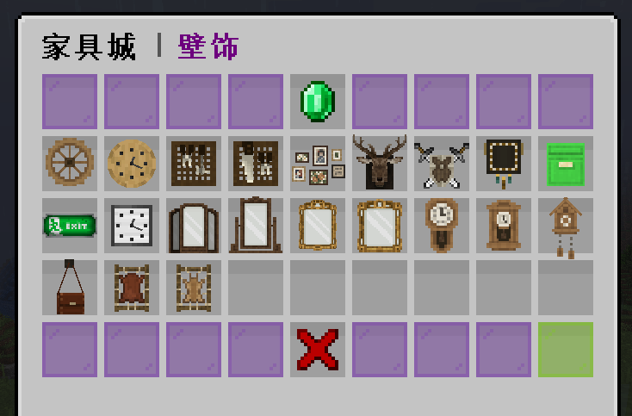
物品 | 价值(X个钻石) | 溢价 | 出售价格 | 回收价格 | 钻石价格(diamond) | 溢价倍率(times) | 回收倍率(huishou)
木轮 | 0.8 | 0.96 | 240 | 120 | 250 | 1.2 | 0.5
时钟 | 0.8 | 0.96 | 240 | 120
悬挂工具 | 1 | 1.2 | 300 | 150
悬挂工具 | 1 | 1.2 | 300 | 150
照片 | 1 | 1.2 | 300 | 150
鹿头 | 1.4 | 1.68 | 420 | 210
剑盾 | 1.4 | 1.68 | 420 | 210
图腾 | 0.7 | 0.84 | 210 | 105
邮箱，染色 | 2 | 2.4 | 600 | 300
逃生标志 | 0.7 | 0.84 | 210 | 105
时钟 | 0.7 | 0.84 | 210 | 105
镜子 | 1.4 | 1.68 | 420 | 210
镜子 | 1.4 | 1.68 | 420 | 210
镜子 | 1.2 | 1.44 | 360 | 180
镜子 | 1.2 | 1.44 | 360 | 180
古董闹钟 | 1 | 1.2 | 300 | 150
古董闹钟 | 1 | 1.2 | 300 | 150
古董闹钟 | 1 | 1.2 | 300 | 150
皮革背包 | 1 | 1.2 | 300 | 150
晾晒皮革 | 0.7 | 0.84 | 210 | 105
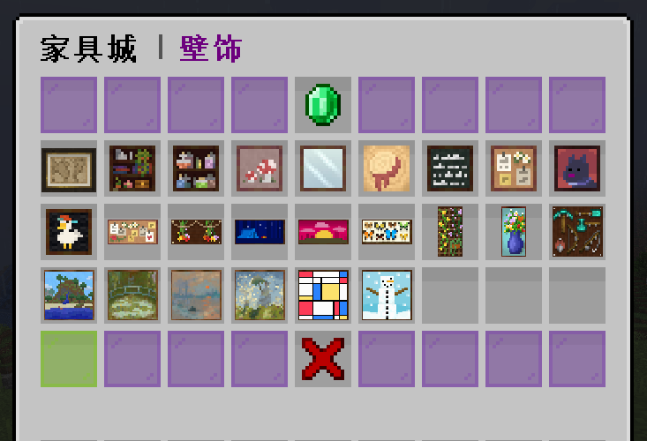
晾晒兔子皮 | 0.7 | 0.84 | 210 | 105
 |  | 0 | 0 | 0
 |  | 0 | 0 | 0
 |  | 0 | 0 | 0
 |  | 0 | 0 | 0
 |  | 0 | 0 | 0
 |  | 0 | 0 | 0
 |  | 0 | 0 | 0
地图 | 1 | 1.2 | 300 | 150
画1*1 | 0.7 | 0.84 | 210 | 105
画2*1 | 1.2 | 1.44 | 360 | 180
画1*2 | 1.2 | 1.44 | 360 | 180
画2*2 | 2.4 | 2.88 | 720 | 360
画3*3 | 4 | 4.8 | 1200 | 600
 |  | 0 | 0 | 0
 |  | 0 | 0 | 0
 |  | 0 | 0 | 0
 |  | 0 | 0 | 0
 |  | 0 | 0 | 0
 |  | 0 | 0 | 0
 |  | 0 | 0 | 0

电器
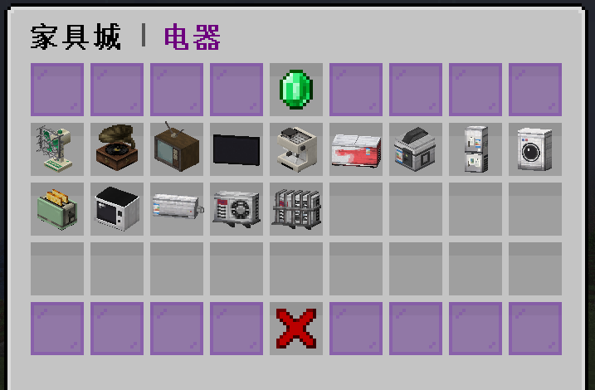
物品 | 价值(X个钻石) | 溢价 | 出售价格 | 回收价格 | 钻石价格(diamond) | 溢价倍率(times) | 回收倍率(huishou)
电风扇 | 1.6 | 3.2 | 800 | 400 | 250 | 2 | 0.5
留声机 | 1.6 | 3.2 | 800 | 400
老旧电视机 | 1.6 | 3.2 | 800 | 400
液晶电视，开关 | 2.4 | 4.8 | 1200 | 600
咖啡机，染色 | 2 | 4 | 1000 | 500
冰柜 | 2 | 4 | 1000 | 500
电饭煲 | 1.6 | 3.2 | 800 | 400
冰箱 | 2 | 4 | 1000 | 500
洗衣机 | 1.4 | 2.8 | 700 | 350
面包机，染色 | 1.6 | 3.2 | 800 | 400
微波炉 | 1.4 | 2.8 | 700 | 350
空调 | 2 | 4 | 1000 | 500
空调外机 | 2 | 4 | 1000 | 500
空调外机，栅栏 | 2 | 4 | 1000 | 500
 |  | 0 | 0 | 0
 |  | 0 | 0 | 0
 |  | 0 | 0 | 0
 |  | 0 | 0 | 0
 |  | 0 | 0 | 0
 |  | 0 | 0 | 0
 |  | 0 | 0 | 0
 |  | 0 | 0 | 0
 |  | 0 | 0 | 0
 |  | 0 | 0 | 0
 |  | 0 | 0 | 0
 |  | 0 | 0 | 0
 |  | 0 | 0 | 0
 |  | 0 | 0 | 0
 |  | 0 | 0 | 0
 |  | 0 | 0 | 0
 |  | 0 | 0 | 0
 |  | 0 | 0 | 0
 |  | 0 | 0 | 0
 |  | 0 | 0 | 0
 |  | 0 | 0 | 0
 |  | 0 | 0 | 0
 |  | 0 | 0 | 0
 |  | 0 | 0 | 0
 |  | 0 | 0 | 0
 |  | 0 | 0 | 0
 |  | 0 | 0 | 0

灯饰
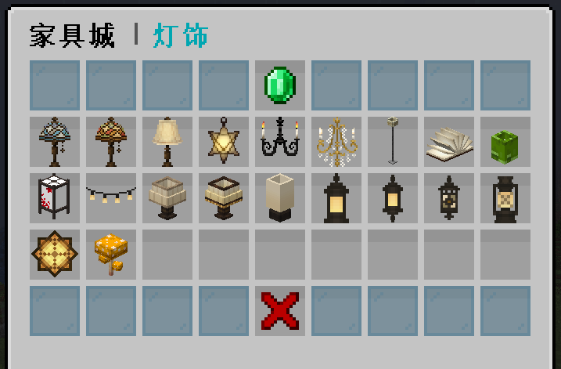
物品 | 价值(X个钻石) | 溢价 | 出售价格 | 回收价格 | 钻石价格(diamond) | 溢价倍率(times) | 回收倍率(huishou)
染色玻璃台灯 | 1 | 1.2 | 300 | 150 | 250 | 1.2 | 0.5
染色玻璃台灯 | 1 | 1.2 | 300 | 150
暖色台灯 | 1 | 1.2 | 300 | 150
星星灯 | 1 | 1.2 | 300 | 150
黑色枝形吊灯 | 1 | 1.2 | 300 | 150
水晶枝形吊灯 | 1 | 1.2 | 300 | 150
立式台灯 | 1.4 | 1.68 | 420 | 210
书灯 | 1 | 1.2 | 300 | 150
竹灯 | 1 | 1.2 | 300 | 150
安灯 | 1 | 1.2 | 300 | 150
悬挂灯 | 1 | 1.2 | 300 | 150
台灯 | 1 | 1.2 | 300 | 150
花纹台灯 | 1 | 1.2 | 300 | 150
朴素的灯 | 1 | 1.2 | 300 | 150
灯笼 | 1 | 1.2 | 300 | 150
悬挂灯笼 | 1 | 1.2 | 300 | 150
悬挂灯笼 | 1 | 1.2 | 300 | 150
复古煤油灯 | 1 | 1.2 | 300 | 150
星星灯 | 1 | 1.2 | 300 | 150
蘑菇灯 | 1 | 1.2 | 300 | 150
 |  | 0 | 0 | 0
 |  | 0 | 0 | 0
 |  | 0 | 0 | 0
 |  | 0 | 0 | 0
 |  | 0 | 0 | 0
 |  | 0 | 0 | 0
 |  | 0 | 0 | 0
 |  | 0 | 0 | 0
 |  | 0 | 0 | 0
 |  | 0 | 0 | 0
 |  | 0 | 0 | 0
 |  | 0 | 0 | 0
 |  | 0 | 0 | 0
 |  | 0 | 0 | 0
 |  | 0 | 0 | 0
 |  | 0 | 0 | 0
 |  | 0 | 0 | 0
 |  | 0 | 0 | 0
 |  | 0 | 0 | 0
 |  | 0 | 0 | 0
 |  | 0 | 0 | 0

盆栽
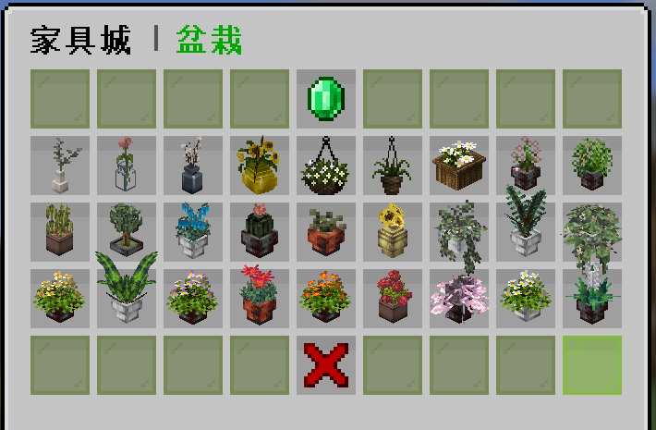
物品 | 价值(X个钻石) | 溢价 | 出售价格 | 回收价格 | 钻石价格(diamond) | 溢价倍率(times) | 回收倍率(huishou)
桉树花瓶 | 0.6 | 0.6 | 150 | 75 | 250 | 1 | 0.5
玻璃花瓶 | 0.6 | 0.6 | 150 | 75
瓷花盆 | 1.2 | 1.2 | 300 | 150
向日葵花瓶 | 1 | 1 | 250 | 125
悬挂花篮 | 0.8 | 0.8 | 200 | 100
悬挂植物 | 0.8 | 0.8 | 200 | 100
一篮花 | 0.8 | 0.8 | 200 | 100
盆栽 | 1 | 1 | 250 | 125
盆栽兰花 | 1.2 | 1.2 | 300 | 150
盆栽枯草 | 0.8 | 0.8 | 200 | 100
茂盛蕨 | 1.5 | 1.5 | 375 | 187.5
 |  | 0 | 0 | 0
 |  | 0 | 0 | 0
 |  | 0 | 0 | 0
 |  | 0 | 0 | 0
 |  | 0 | 0 | 0
 |  | 0 | 0 | 0
 |  | 0 | 0 | 0
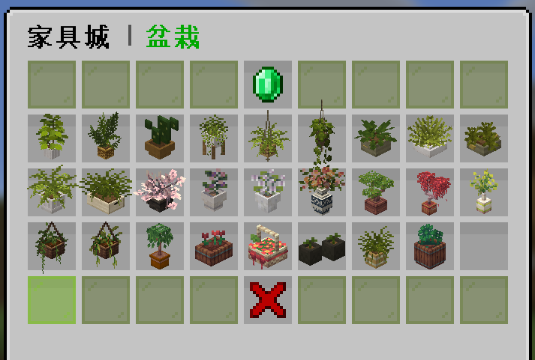
 |  | 0 | 0 | 0
 |  | 0 | 0 | 0
 |  | 0 | 0 | 0
 |  | 0 | 0 | 0
 |  | 0 | 0 | 0
 |  | 0 | 0 | 0
 |  | 0 | 0 | 0
 |  | 0 | 0 | 0
 |  | 0 | 0 | 0
 |  | 0 | 0 | 0
 |  | 0 | 0 | 0
 |  | 0 | 0 | 0
 |  | 0 | 0 | 0
 |  | 0 | 0 | 0
 |  | 0 | 0 | 0
 |  | 0 | 0 | 0
 |  | 0 | 0 | 0
 |  | 0 | 0 | 0
 |  | 0 | 0 | 0
 |  | 0 | 0 | 0
 |  | 0 | 0 | 0
 |  | 0 | 0 | 0
 |  | 0 | 0 | 0

菜肴
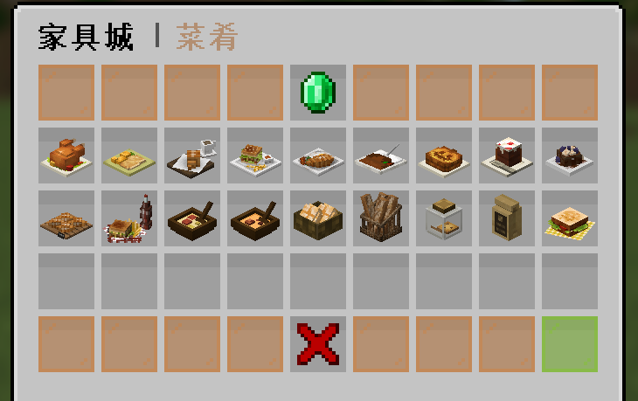
物品 | 价值(X个钻石) | 溢价 | 出售价格 | 回收价格 | 钻石价格(diamond) | 溢价倍率(times) | 回收倍率(huishou)
烤鸡 | 1.2 | 1.8 | 450 | 225 | 250 | 1.5 | 0.5
猪排 | 0.8 | 1.2 | 300 | 150
咖啡面包 | 0.8 | 1.2 | 300 | 150
汉堡番茄酱 | 0.8 | 1.2 | 300 | 150
荷包蛋 | 0.8 | 1.2 | 300 | 150
咖喱饭 | 0.8 | 1.2 | 300 | 150
南瓜派 | 0.8 | 1.2 | 300 | 150
蛋糕 | 0.8 | 1.2 | 300 | 150
巧克力甜点 | 0.6 | 0.9 | 225 | 112.5
一盘面包 | 0.6 | 0.9 | 225 | 112.5
汉堡套餐 | 1 | 1.5 | 375 | 187.5
蘑菇汤 | 0.8 | 1.2 | 300 | 150
兔肉汤 | 0.8 | 1.2 | 300 | 150
一篮面包 | 0.8 | 1.2 | 300 | 150
一筐面包 | 1 | 1.5 | 375 | 187.5
曲奇饼干 | 0.8 | 1.2 | 300 | 150
可可豆 | 0.4 | 0.6 | 150 | 75
野餐汉堡 | 0.8 | 1.2 | 300 | 150
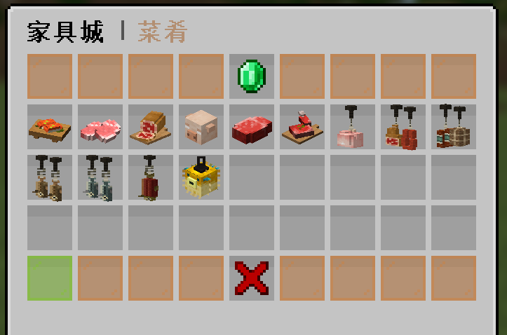
 |  | 0 | 0 | 0
 |  | 0 | 0 | 0
 |  | 0 | 0 | 0
 |  | 0 | 0 | 0
 |  | 0 | 0 | 0
 |  | 0 | 0 | 0
 |  | 0 | 0 | 0
 |  | 0 | 0 | 0
 |  | 0 | 0 | 0
 |  | 0 | 0 | 0
生鲑鱼 | 0.8 | 1.2 | 300 | 150
生猪肉 | 0.8 | 1.2 | 300 | 150
生火腿 | 0.8 | 1.2 | 300 | 150
猪头 | 1 | 1.5 | 375 | 187.5
生牛肉 | 0.8 | 1.2 | 300 | 150
生羊排 | 0.8 | 1.2 | 300 | 150
悬挂鸡肉 | 1 | 1.5 | 375 | 187.5
悬挂火腿 | 1 | 1.5 | 375 | 187.5
悬挂香肠 | 1 | 1.5 | 375 | 187.5
悬挂鳕鱼 | 1 | 1.5 | 375 | 187.5
悬挂鳕鱼 | 1 | 1.5 | 375 | 187.5
悬挂鲑鱼 | 1 | 1.5 | 375 | 187.5
悬挂河豚 | 1 | 1.5 | 375 | 187.5

小摆饰
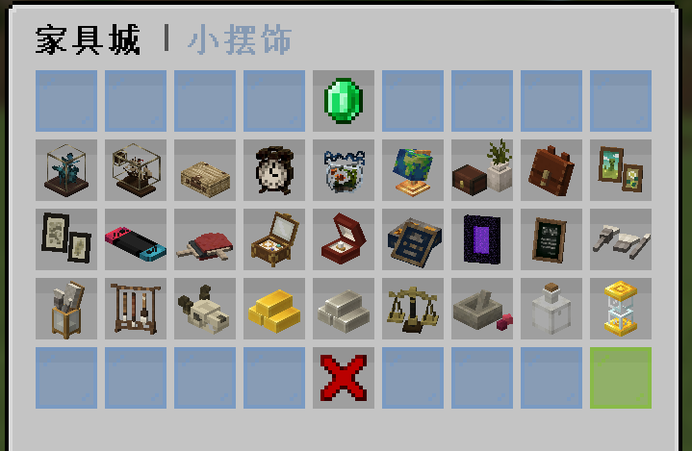
物品 | 价值(X个钻石) | 溢价 | 出售价格 | 回收价格 | 钻石价格(diamond) | 溢价倍率(times) | 回收倍率(huishou)
蝴蝶玻璃箱 | 1 | 2 | 500 | 250 | 250 | 2 | 0.5
瓶中之船 | 1 | 2 | 500 | 250
行李篮 | 1 | 2 | 500 | 250
闹钟 | 0.8 | 1.6 | 400 | 200
鱼缸 | 0.8 | 1.6 | 400 | 200
地球仪 | 1 | 2 | 500 | 250
小盒子 | 1 | 2 | 500 | 250
皮革背包 | 1 | 2 | 500 | 250
照片 | 0.8 | 1.6 | 400 | 200
照片 | 0.8 | 1.6 | 400 | 200
Switch | 0.8 | 1.6 | 400 | 200
乒乓球拍 | 0.8 | 1.6 | 400 | 200
珠宝盒 | 0.8 | 1.6 | 400 | 200
珍珠盒 | 0.8 | 1.6 | 400 | 200
饼干盒 | 0.8 | 1.6 | 400 | 200
传送门 | 0.8 | 1.6 | 400 | 200
菜单摆件 | 0.8 | 1.6 | 400 | 200
毛笔 | 0.8 | 1.6 | 400 | 200
笔筒 | 1 | 2 | 500 | 250
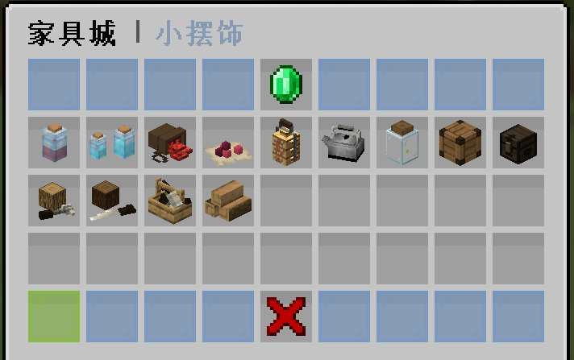
笔架 | 1 | 2 | 500 | 250
头骨 | 0.8 | 1.6 | 400 | 200
金锭 | 0.8 | 1.6 | 400 | 200
铁锭 | 0.8 | 1.6 | 400 | 200
天平 | 1 | 2 | 500 | 250
研磨台 | 0.8 | 1.6 | 400 | 200
玻璃瓶 | 0.8 | 1.6 | 400 | 200
沙漏 | 1 | 2 | 500 | 250
 |  | 0 | 0 | 0
一个药水瓶 | 0.6 | 1.2 | 300 | 150
两个药水瓶 | 0.6 | 1.2 | 300 | 150
红石袋子 | 0.8 | 1.6 | 400 | 200
下界疣 | 0.6 | 1.2 | 300 | 150
饭盒 | 1 | 2 | 500 | 250
水壶 | 1 | 2 | 500 | 250
萤火虫瓶子 | 0.6 | 1.2 | 300 | 150
大木箱 | 1 | 2 | 500 | 250
小木箱 | 1 | 2 | 500 | 250
木头与锤子 | 0.8 | 1.6 | 400 | 200
木头与锯子 | 0.8 | 1.6 | 400 | 200
工具箱 | 1.2 | 2.4 | 600 | 300
三根橡木 | 1 | 2 | 500 | 250

桌椅
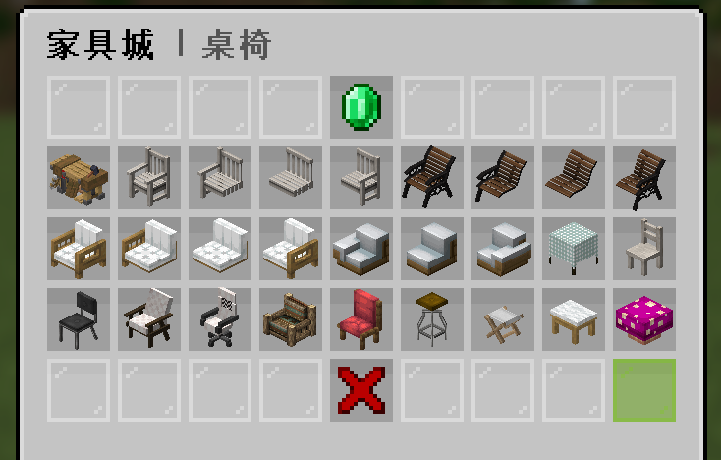
物品 | 价值(X个钻石) | 溢价 | 出售价格 | 回收价格 | 钻石价格(diamond) | 溢价倍率(times) | 回收倍率(huishou)
木匠台 | 10 | 20 | 5000 | 2500 | 250 | 2 | 0.5
扶手椅(单人) | 1.2 | 2.4 | 600 | 300
扶手椅(左) | 1 | 2 | 500 | 250
扶手椅(中) | 1 | 2 | 500 | 250
扶手椅(右) | 1 | 2 | 500 | 250
公园椅(单人) | 1.2 | 2.4 | 600 | 300
公园椅(左) | 1 | 2 | 500 | 250
公园椅(中) | 1 | 2 | 500 | 250
公园椅(右) | 1 | 2 | 500 | 250
沙发(单人) | 1.2 | 2.4 | 600 | 300
沙发(左) | 1 | 2 | 500 | 250
沙发(中) | 1 | 2 | 500 | 250
沙发右 | 1 | 2 | 500 | 250
沙发左 | 1 | 2 | 500 | 250
沙发中 | 1 | 2 | 500 | 250
沙发右 | 1 | 2 | 500 | 250
染色餐桌 | 1.4 | 2.8 | 700 | 350
餐椅 | 1 | 2 | 500 | 250
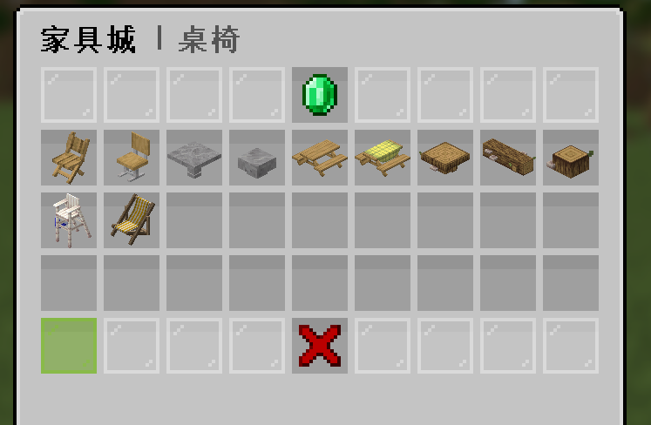
学生椅 | 1 | 2 | 500 | 250
舒服椅子 | 1 | 2 | 500 | 250
旋转椅 | 1 | 2 | 500 | 250
豪华沙发 | 1.6 | 3.2 | 800 | 400
靠垫椅子 | 1 | 2 | 500 | 250
柜台高椅 | 1 | 2 | 500 | 250
小板凳 | 0.6 | 1.2 | 300 | 150
钢琴椅 | 0.6 | 1.2 | 300 | 150
蘑菇凳子 | 0.8 | 1.6 | 400 | 200
 |  | 0 | 0 | 0
花园木椅 | 1 | 2 | 500 | 250
教室课椅 | 1 | 2 | 500 | 250
石桌 | 1.6 | 3.2 | 800 | 400
石凳 | 1 | 2 | 500 | 250
野餐桌 | 2 | 4 | 1000 | 500
野餐桌(桌布)(染色) | 2.4 | 4.8 | 1200 | 600
原木桌 | 2 | 4 | 1000 | 500
原木长凳 | 1.2 | 2.4 | 600 | 300
原木板凳 | 0.8 | 1.6 | 400 | 200
救生员瞭望椅 | 1.2 | 2.4 | 600 | 300
沙滩躺椅 | 1.4 | 2.8 | 700 | 350

